ELLESSE
Pic | Pic 2 | Brand | Gender | Article | Color Name | Category | Description | 35 | 35.5 | 36 | 37 | 38 | 39 | 39.5 | 40 | 40.5 | 41 | 42 | 43 | 44 | 44.5 | 45 | 46 | QTY | RRP
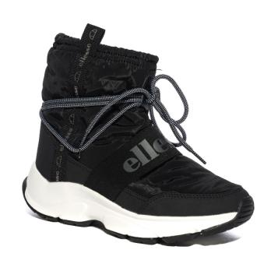 | 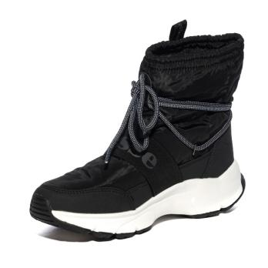 | ELLESSE | WOMAN | EL22W6046201 | NOIR ET BLANC | ANKLE BOOTS | SNEAKERS MONTANTES NOIR ET BLANC | 7 |  | 21 | 35 | 40 | 38 |  | 19 |  | 6 |  |  |  |  |  |  | 166 | €132
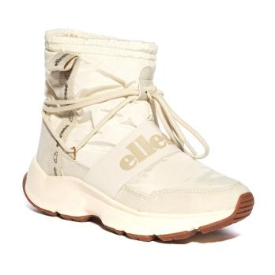 | 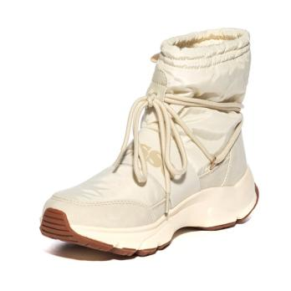 | ELLESSE | WOMAN | EL22W6046202 | BLANC ET BEIGE | ANKLE BOOTS | SNEAKERS MONTANTES BLANC ET BEIGE | 8 |  | 22 | 33 | 41 | 34 |  | 18 |  | 6 |  |  |  |  |  |  | 162 | €132
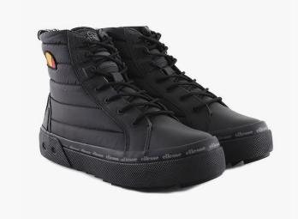 | 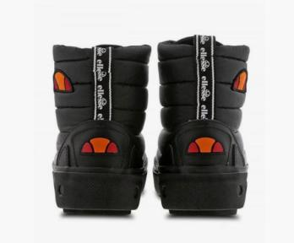 | ELLESSE | WOMAN | 61049801 | NOIR | ANKLE BOOTS | SNEAKERS MONTANTES NOIR |  |  |  |  |  |  |  |  |  |  | 1 |  |  |  |  |  | 1 | €127
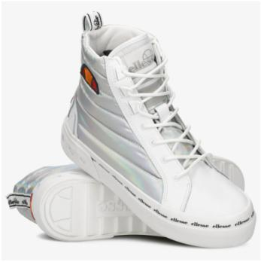 | 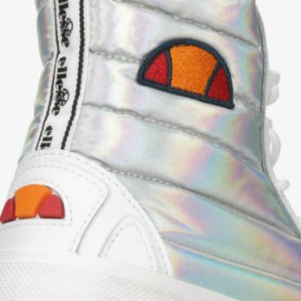 | ELLESSE | WOMAN | 61049901 | BLANC ET ARGENTÉ | ANKLE BOOTS | SNEAKERS MONTANTES BLANC ET ARGENTÉ |  | 4 |  |  | 1 |  | 6 |  | 1 |  |  |  |  |  |  |  | 12 | €127
 |  | ELLESSE | MAN | 61048001 | BLANC ET NOIR | SNEAKERS | SNEAKERS MONTANTES EN CUIR BLANC ET NOIR |  |  |  |  |  |  | 2 |  |  |  |  |  |  |  |  |  | 2 | €149
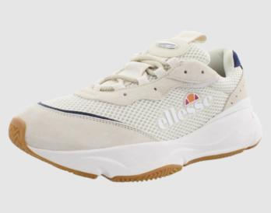 | 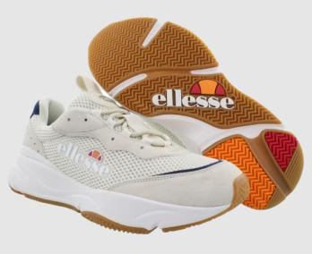 | ELLESSE | MAN | 61361101 | BEIGE ET BLEU | SNEAKERS | SNEAKERS EN NUBUCK BEIGE ET BLEU |  |  |  |  |  |  | 4 |  |  |  |  |  |  | 1 |  | 3 | 8 | €121
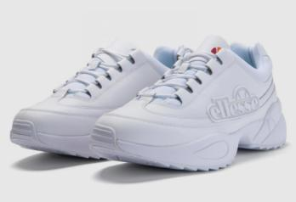 | 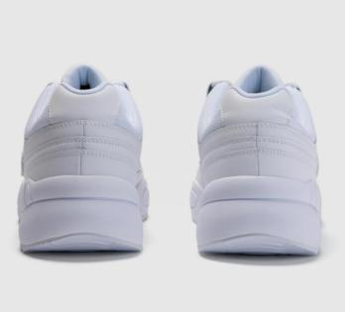 | ELLESSE | MAN | 61365601 | BLANC | SNEAKERS | SNEAKERS EN NUBUCK BLANC |  |  |  |  |  |  | 3 |  |  |  |  |  |  |  |  |  | 3 | €127
 | 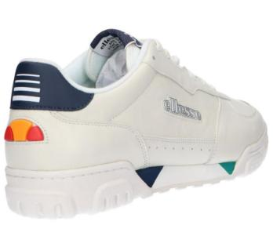 | ELLESSE | MAN | 61366901 | BEIGE ET BLEU MARINE | SNEAKERS | SNEAKERS EN CUIR BEIGE ET BLEU MARINE |  |  |  |  |  |  |  |  |  |  |  |  |  | 3 |  |  | 3 | €116
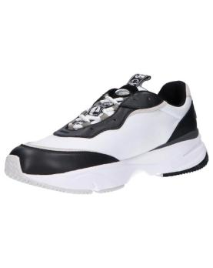 | 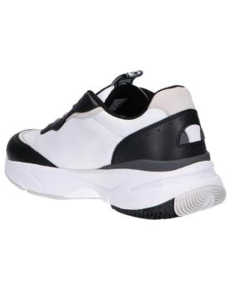 | ELLESSE | MAN | 61596701 | NOIR ET BLANC | SNEAKERS | SNEAKERS NOIR ET BLANC |  |  |  |  |  |  |  | 2 |  | 4 | 3 | 2 |  |  |  |  | 11 | €127
 |  | ELLESSE | MAN | 61597401 | NOIR ET JAUNE | SNEAKERS | SNEAKERS EN CUIR NOIR ET JAUNE |  |  |  |  |  |  |  | 1 |  |  |  |  |  |  |  |  | 1 | €138
 |  | ELLESSE | MAN | 61599701 | NOIR | SNEAKERS | SNEAKERS EN CUIR NOIR |  |  |  |  |  |  |  | 5 |  | 12 | 11 | 5 | 5 |  | 5 |  | 43 | €138
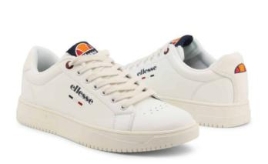 | 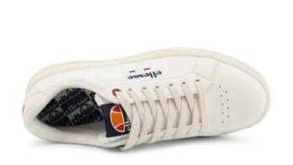 | ELLESSE | MAN | EL21M8042001 | BLANC | SNEAKERS | SNEAKERS BLANC |  |  |  |  |  |  |  | 14 |  |  | 97 |  |  |  |  | 6 | 117 | €88
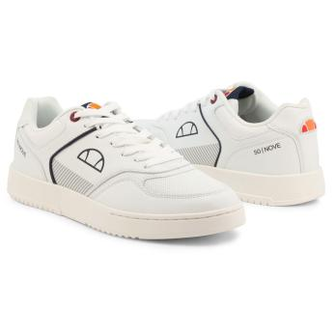 | 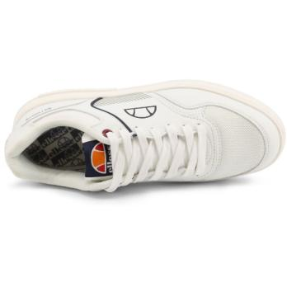 | ELLESSE | MAN | EL21M8044301 | BLANC | SNEAKERS | SNEAKERS BLANC |  |  |  |  |  |  |  | 5 |  |  |  |  |  |  |  |  | 5 | €94
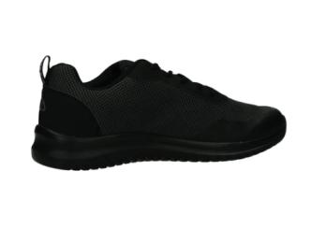 | 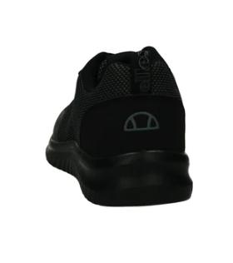 | ELLESSE | MAN | OSEL12M6541101 | NOIR | SNEAKERS | SNEAKERS NOIR |  |  |  |  |  | 9 |  | 13 |  | 1 |  |  |  |  |  |  | 23 | €94
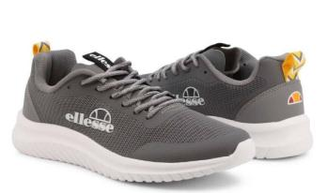 | 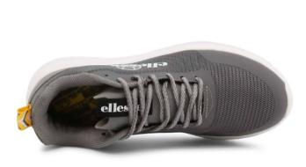 | ELLESSE | MAN | OSEL21M6542503 | GRIS | SNEAKERS | SNEAKERS GRIS |  |  |  |  |  |  |  | 4 |  |  |  |  |  |  |  |  | 4 | €88
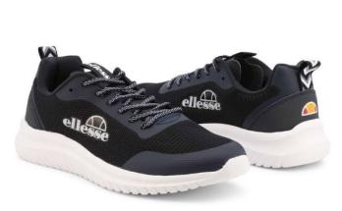 | 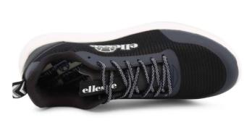 | ELLESSE | MAN | OSEL21M6542504 | NOIR | SNEAKERS | SNEAKERS NOIR |  |  |  |  |  |  |  | 3 |  |  | 2 |  |  |  |  |  | 5 | €88
 |  | ELLESSE | MAN | OSEL21M8940102 | BLANC ET VERT | SNEAKERS | SNEAKERS BLANC ET VERT |  |  |  |  |  |  |  | 3 |  |  |  |  |  |  |  |  | 3 | €88
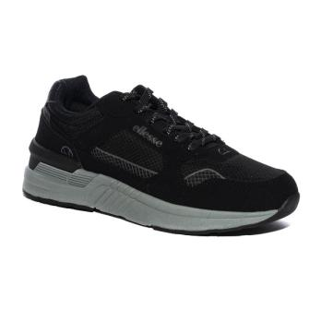 | 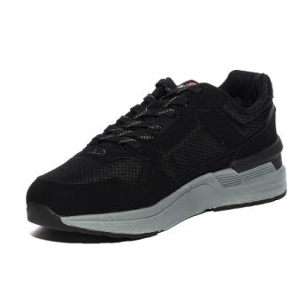 | ELLESSE | MAN | OSEL22M6540203 | NOIR ET GRIS | SNEAKERS | SNEAKERS NOIR ET GRIS |  |  |  |  |  | 6 |  | 23 |  | 34 | 36 | 28 | 13 |  |  |  | 140 | €132
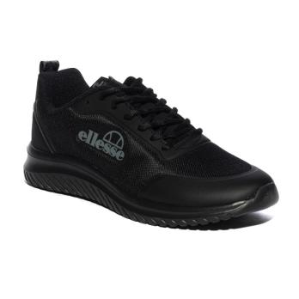 | 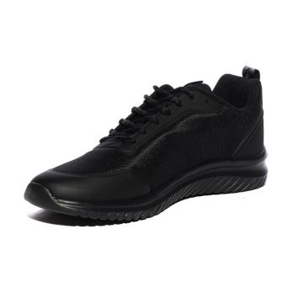 | ELLESSE | MAN | OSEL22M6542501 | NOIR | SNEAKERS | SNEAKERS NOIR |  |  |  |  |  | 2 |  | 19 |  | 23 | 23 | 16 | 15 |  |  |  | 98 | €94
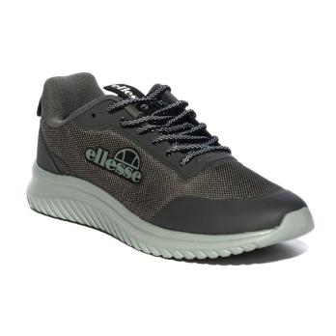 | 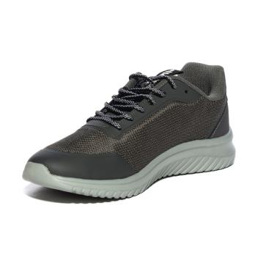 | ELLESSE | MAN | OSEL22M6542502 | GRIS | SNEAKERS | SNEAKERS GRIS |  |  |  |  |  |  |  | 28 |  | 35 | 45 | 35 | 21 |  | 8 |  | 172 | €94
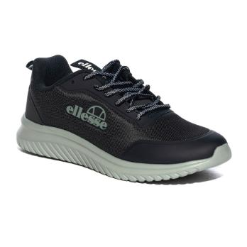 | 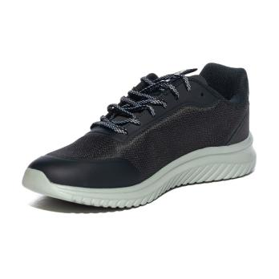 | ELLESSE | MAN | OSEL22M6542503 | NOIR ET GRIS | SNEAKERS | SNEAKERS NOIR ET GRIS |  |  |  |  |  | 6 |  | 21 |  | 34 | 43 | 37 | 20 |  | 3 |  | 164 | €94
 |  | ELLESSE | WOMAN | 61040701 | ROSE ET GRIS | SNEAKERS | SNEAKERS EN NUBUCK ROSE ET GRIS |  | 4 |  | 1 |  |  |  |  |  |  |  |  |  |  |  |  | 5 | €127
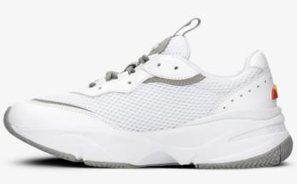 | 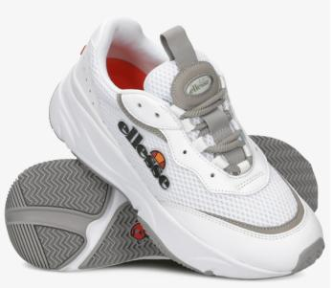 | ELLESSE | WOMAN | 61041001 | BLANC | SNEAKERS | SNEAKERS EN NUBUCK BLANC |  | 1 |  |  |  |  |  |  | 1 |  |  |  |  |  |  |  | 2 | €127
 |  | ELLESSE | WOMAN | 61041501 | BLANC ET ROSE | SNEAKERS | SNEAKERS MONTANTES EN CUIR BLANC ET ROSE |  | 2 |  |  |  |  |  |  |  |  |  |  |  |  |  |  | 2 | €149
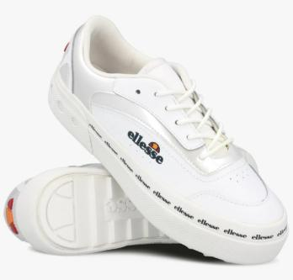 |  | ELLESSE | WOMAN | 61043501 | BLANC | SNEAKERS | SNEAKERS EN CUIR BLANC |  | 1 |  |  |  |  |  |  |  |  |  |  |  |  |  |  | 1 | €116
 |  | ELLESSE | WOMAN | 61048901 | NOIR | SNEAKERS | SNEAKERS MONTANTES EN CUIR NOIR |  | 6 |  | 2 |  |  |  |  | 1 |  |  |  |  |  |  |  | 9 | €138
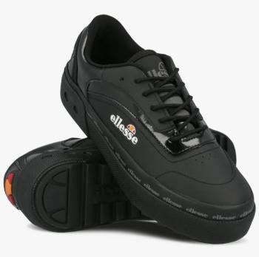 | 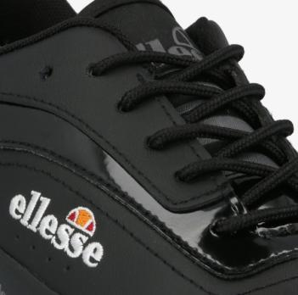 | ELLESSE | WOMAN | 61050201 | NOIR | SNEAKERS | SNEAKERS EN CUIR NOIR |  | 3 |  |  |  |  |  |  |  |  |  |  |  |  |  |  | 3 | €127
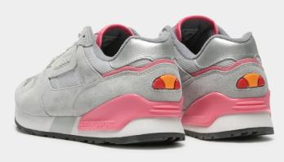 | 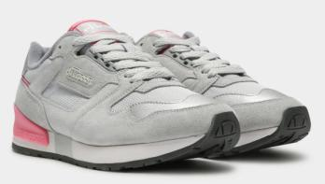 | ELLESSE | WOMAN | 61354101 | GRIS ET ROSE | SNEAKERS | SNEAKERS EN NUBUCK GRIS ET ROSE |  | 2 |  | 2 |  |  |  |  |  |  |  |  |  |  |  |  | 4 | €127
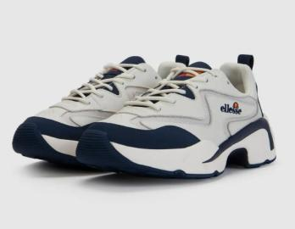 | 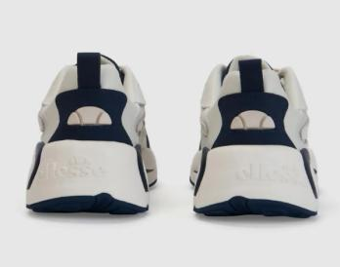 | ELLESSE | WOMAN | 61359201 | BEIGE ET BLEU MARINE | SNEAKERS | SNEAKERS EN CUIR BEIGE ET BLEU MARINE |  |  |  |  |  |  |  | 10 | 1 |  |  |  |  |  |  |  | 11 | €121
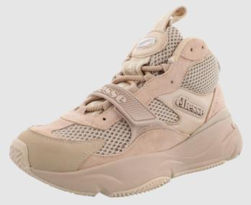 | 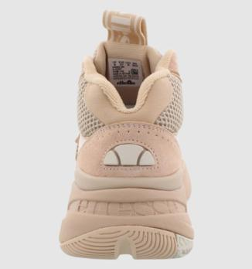 | ELLESSE | WOMAN | 61359701 | BEIGE | SNEAKERS | SNEAKERS MONTANTES EN CUIR BEIGE |  | 4 |  |  | 1 |  | 2 |  |  |  | 1 |  |  |  |  |  | 8 | €138
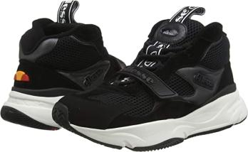 | 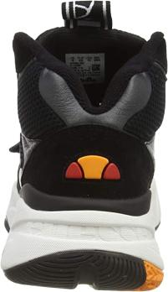 | ELLESSE | WOMAN | 61359801 | NOIR | SNEAKERS | SNEAKERS MONTANTES EN CUIR NOIR |  | 13 |  | 3 | 11 |  | 18 |  | 10 |  | 9 |  |  |  |  |  | 64 | €138
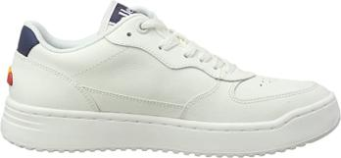 | 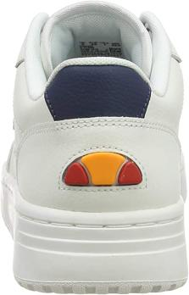 | ELLESSE | WOMAN | 61359901 | BEIGE ET BLEU MARINE | SNEAKERS | SNEAKERS EN CUIR BEIGE ET BLEU MARINE |  | 1 |  |  |  |  |  |  |  |  |  |  |  |  |  |  | 1 | €127
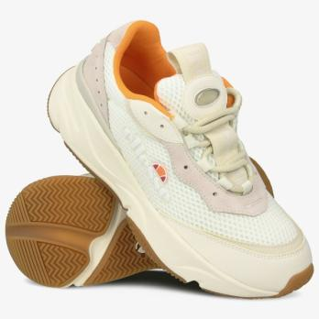 | 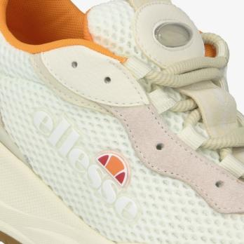 | ELLESSE | WOMAN | 61361501 | BEIGE | SNEAKERS | SNEAKERS EN CUIR BEIGE |  |  |  |  |  |  | 4 |  |  |  | 1 |  |  |  |  |  | 5 | €121
 |  | ELLESSE | WOMAN | 61364701 | BLANC ET BLEU MARINE | SNEAKERS | SNEAKERS EN CUIR BLANC ET BLEU MARINE |  | 1 |  |  |  |  |  |  |  |  |  |  |  |  |  |  | 1 | €127
 |  | ELLESSE | WOMAN | 61367201 | NUDE | SNEAKERS | SNEAKERS EN NUBUCK NUDE |  | 2 |  |  |  |  |  |  |  |  |  |  |  |  |  |  | 2 | €116
 |  | ELLESSE | WOMAN | 61367901 | BLANC ET GRIS | SNEAKERS | SNEAKERS MONTANTES EN CUIR BLANC ET GRIS |  | 12 |  | 8 | 20 |  | 23 |  | 13 |  | 11 |  |  |  |  |  | 87 | €138
 |  | ELLESSE | WOMAN | 61368001 | NOIR | SNEAKERS | SNEAKERS EN CUIR NOIR |  | 4 |  |  |  |  |  |  |  |  |  |  |  |  |  |  | 4 | €110
 |  | ELLESSE | WOMAN | 61368101 | GRIS ET JAUNE | SNEAKERS | SNEAKERS EN CUIR GRIS ET JAUNE |  | 1 |  |  |  |  |  |  |  |  |  |  |  |  |  |  | 1 | €110
 |  | ELLESSE | WOMAN | 61591401 | BLANC ET ROUGE | SNEAKERS | SNEAKERS EN CUIR BLANC ET ROUGE |  |  | 3 |  |  |  |  |  |  |  |  |  |  |  |  |  | 3 | €110
 |  | ELLESSE | WOMAN | EL12W4042002 | BLEU MARINE | SNEAKERS | SNEAKERS BLEU MARINE |  |  |  | 1 |  |  |  |  |  |  |  |  |  |  |  |  | 1 | €94
 |  | ELLESSE | WOMAN | EL12W4045304 | ROSE | SNEAKERS | SNEAKERS ROSE |  |  | 11 | 3 |  |  |  |  |  |  |  |  |  |  |  |  | 14 | €94
 |  | ELLESSE | WOMAN | EL12W8045603 | NOIR | SNEAKERS | SNEAKERS NOIR |  |  | 20 | 11 |  |  |  |  |  |  |  |  |  |  |  |  | 31 | €98
 |  | ELLESSE | WOMAN | EL12W8046201 | BLANC | SNEAKERS | SNEAKERS BLANC | 8 |  | 32 | 18 |  |  |  |  |  |  |  |  |  |  |  |  | 58 | €98
 |  | ELLESSE | WOMAN | EL12W8046701 | BLANC | SNEAKERS | SNEAKERS BLANC | 3 |  | 13 |  |  |  |  |  |  |  |  |  |  |  |  |  | 16 | €105
 |  | ELLESSE | WOMAN | EL12W8046703 | NOIR | SNEAKERS | SNEAKERS NOIR |  |  | 18 | 8 |  |  |  |  |  |  |  |  |  |  |  |  | 26 | €105
 |  | ELLESSE | WOMAN | EL21W4045003 | BEIGE ET ROSE | SNEAKERS | SNEAKERS BEIGE ET ROSE |  |  |  |  |  | 23 |  |  |  |  |  |  |  |  |  |  | 23 | €88
 |  | ELLESSE | WOMAN | EL21W4045501 | BLANC ET ARGENTÉ | SNEAKERS | SNEAKERS BLANC ET ARGENTÉ | 6 |  | 23 | 37 | 34 |  |  |  |  |  |  |  |  |  |  |  | 100 | €88
 |  | ELLESSE | WOMAN | EL21W8045502 | BLANC ET DORÉ | SNEAKERS | SNEAKERS BLANC ET DORÉ |  |  | 14 | 3 |  |  |  |  |  |  |  |  |  |  |  |  | 17 | €88
 |  | ELLESSE | WOMAN | EL21W8048001 | BLANC ET ARGENTÉ | SNEAKERS | SNEAKERS BLANC ET ARGENTÉ | 10 |  | 40 | 46 | 39 | 22 |  | 7 |  | 7 | 4 |  |  |  |  |  | 175 | €88
 |  | ELLESSE | WOMAN | EL21W8048002 | NOIR | SNEAKERS | SNEAKERS NOIR | 15 |  | 66 | 110 | 133 | 106 |  | 54 |  | 20 | 8 |  |  |  |  |  | 512 | €88
 |  | ELLESSE | WOMAN | EL22W6045701 | NOIR ET ROSE | SNEAKERS | SNEAKERS NOIR ET ROSE | 8 |  | 20 | 28 | 32 | 30 |  | 15 |  | 4 |  |  |  |  |  |  | 137 | €132
 |  | ELLESSE | WOMAN | EL22W6045901 | BLANC ET BEIGE | SNEAKERS | SNEAKERS BLANC ET BEIGE | 8 |  | 17 | 26 | 36 | 25 |  | 18 |  | 5 |  |  |  |  |  |  | 135 | €132
 |  | ELLESSE | WOMAN | OSEL12W6545203 | BLANC | SNEAKERS | SNEAKERS BLANC | 12 |  | 25 | 17 |  |  |  |  |  |  |  |  |  |  |  |  | 54 | €105
 |  | ELLESSE | WOMAN | OSEL12W6545205 | ROSE | SNEAKERS | SNEAKERS ROSE | 27 |  | 57 | 76 | 70 | 28 |  | 13 |  |  |  |  |  |  |  |  | 271 | €94
 |  | ELLESSE | WOMAN | OSEL21W6545505 | ROSE ET BLANC | SNEAKERS | SNEAKERS ROSE ET BLANC |  |  | 10 |  |  |  |  |  |  |  |  |  |  |  |  |  | 10 | €88
 |  | ELLESSE | WOMAN | OSEL21W6545511 | NOIR | SNEAKERS | SNEAKERS NOIR |  |  | 7 | 6 |  |  |  |  |  |  |  |  |  |  |  |  | 13 | €88
 |  | ELLESSE | WOMAN | OSEL21W8245301 | BLANC | SNEAKERS | SNEAKERS BLANC |  |  | 30 | 54 | 66 | 67 |  | 32 |  | 29 | 11 |  |  |  |  |  | 289 | €99
 |  | ELLESSE | WOMAN | OSEL21W8947103 | BLANC ET ARGENTÉ | SNEAKERS | SNEAKERS BLANC ET ARGENTÉ | 5 |  | 18 | 8 |  |  |  |  |  |  |  |  |  |  |  |  | 31 | €88
 |  | ELLESSE | WOMAN | OSEL22W6546002 | ANTHRACITE ET ROSE | SNEAKERS | SNEAKERS ANTHRACITE ET ROSE | 8 |  | 22 | 37 | 43 | 30 |  | 24 |  | 4 |  |  |  |  |  |  | 168 | €99
 |  | ELLESSE | WOMAN | OSEL22W6546003 | BLEU MARINE ET ROSE | SNEAKERS | SNEAKERS BLEU MARINE ET ROSE | 6 |  | 15 | 29 | 39 | 25 |  | 16 |  | 5 |  |  |  |  |  |  | 135 | €99
 |  | ELLESSE | WOMAN | OSEL22W6546011 | NOIR | SNEAKERS | SNEAKERS NOIR | 5 |  | 14 | 27 | 31 | 17 |  | 11 |  | 5 |  |  |  |  |  |  | 110 | €99
 |  | ELLESSE | MAN | OSEL11M7440301 | BLEU MARINE | SLIDES | CLAQUETTES BLEU MARINE |  |  |  |  |  |  |  |  |  |  |  |  |  |  |  | 3 | 3 | €33
 |  | ELLESSE | MAN | OSEL11M7450011 | BLEU MARINE | SLIDES | CLAQUETTES BLEU MARINE |  |  |  |  |  |  |  |  |  |  |  |  |  |  |  | 7 | 7 | €33
 |  | ELLESSE | MAN | OSEL11M7450103 | BLANC ET BLEU MARINE | SLIDES | CLAQUETTES BLANC ET BLEU MARINE |  |  |  |  |  |  |  |  |  | 10 |  |  |  |  |  | 10 | 20 | €33
 |  | ELLESSE | MAN | OSEL11M7450106 | BLEU MARINE | SLIDES | CLAQUETTES BLEU MARINE |  |  |  |  |  |  |  |  |  |  |  |  |  |  |  | 5 | 5 | €33
 |  | ELLESSE | MAN | OSEL11M7450302 | NOIR ET ROUGE | SLIDES | CLAQUETTES NOIR ET ROUGE |  |  |  |  |  |  |  |  |  |  |  |  |  |  |  | 5 | 5 | €33
 |  | ELLESSE | MAN | OSEL11M7450304 | BLEU MARINE ET ROUGE | SLIDES | CLAQUETTES BLEU MARINE ET ROUGE |  |  |  |  |  |  |  |  |  | 8 |  |  |  |  |  | 5 | 13 | €33
 |  | ELLESSE | MAN | OSEL21M7450201 | NOIR | SLIDES | CLAQUETTES NOIR |  |  |  |  |  |  |  |  |  |  |  |  |  |  |  | 1 | 1 | €33
 |  | ELLESSE | MAN | OSEL21M7450204 | NOIR | SLIDES | CLAQUETTES NOIR |  |  |  |  |  |  |  |  |  | 9 |  |  |  |  |  |  | 9 | €33
 |  | ELLESSE | MAN | OSEL21M7450701 | NOIR ET BLANC | FLIP FLOPS | TONGS NOIR ET BLANC |  |  |  |  |  |  |  | 10 |  | 31 | 43 | 45 | 17 |  | 12 | 17 | 175 | €28
 |  |  |  |  |  |  |  |  |  |  |  |  |  |  |  |  |  |  |  |  |  |  |  | 3920

